상품제안서
25절 투톤 양장 다이어리 | 상품코드: F17110

 |  |  |  |  |  |  | 02-412-0044 | www.easy1.co.kr
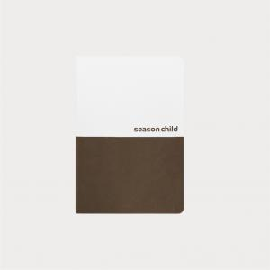

【상세/제작정보】 | <br>&nbsp;​ ​<p><span id="husky_bookmark_end_1605859184127"></span>&nbsp;</p>

【인쇄/포장옵션】 | 불박 / 포장불가능

【공급단가】 | 수량 | 200~ | 500~ | 1,000~ | 3,000~ | 5,000~
*VAT별도 | 단가 | 10,880원 | 10,620원 | 10,450원 | 10,200원 | 9,770원

【상품 URL】 | https://dev.easy1.co.kr:443/src/goods_detail.php?gdno=17110

